关系图
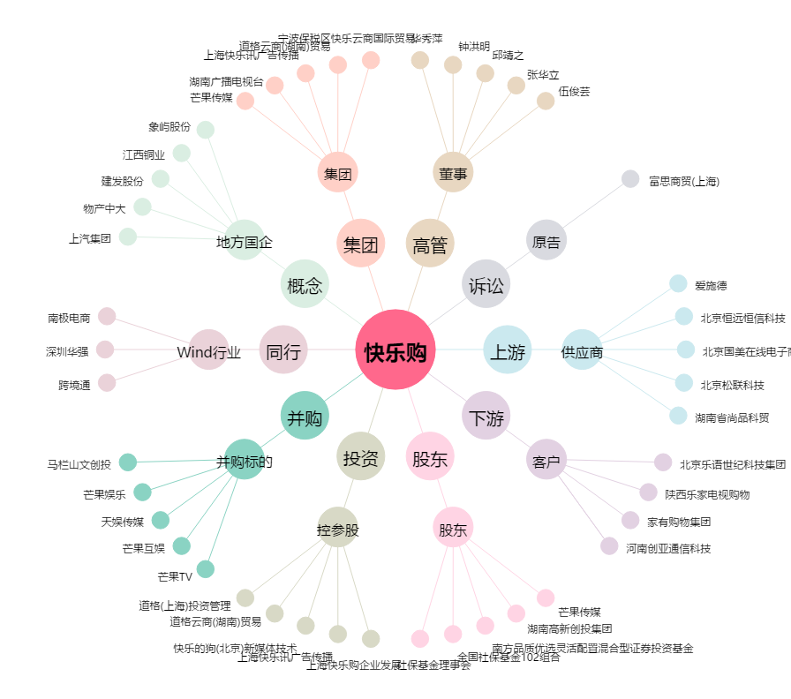
快乐购[300413.SZ] - 关系概览图

